Chi tiết địa chất
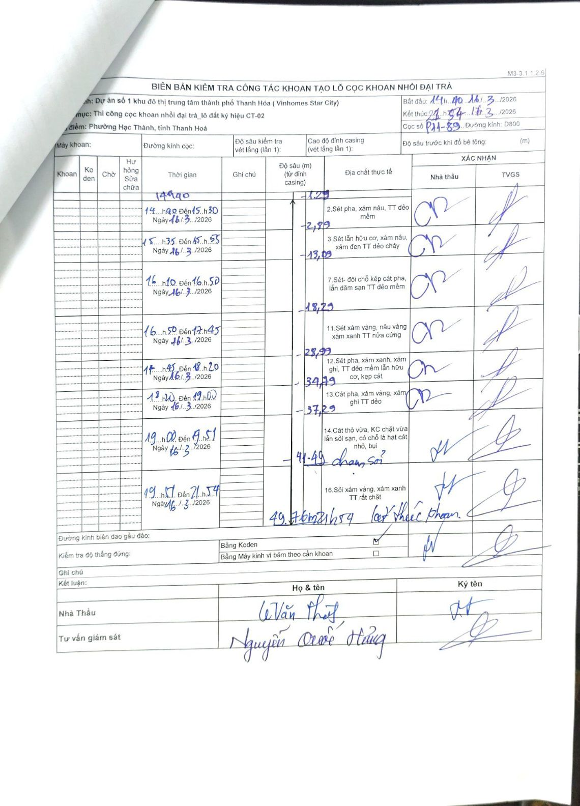
Dự án | Dự án số 1 khu đô thị trung tâm thành phố Thanh Hóa (Vinhomes Star City)
Hạng mục | Thi công cọc khoan nhồi đại trà_lô đất ký hiệu CT-02
Tên bộ phận | Phường Hạc Thành, tỉnh Thanh Hoá
Số hiệu cọc | P11-89
Biên bản số | M3-3.1.1.2.6
Đường kính | D800
Bắt đầu thi công | 14:40 16/03/2026
Kết thúc thi công | 21:54 16/03/2026

Địa chất TT | Đường kính | Mô tả lớp thiết kế | Từ (h) | Đến (h) | Cao độ từ | Cao độ đến | T.Gian (h) | Dài (m) | V (m/h) | Ghi chú
1 | D800 | Sét pha, xám nâu, TT dẻo mềm | 14h40 16/03/2026 | 15h30 16/03/2026 | -1.29 | -2.89 | 0.83 | 1.6 | 1.92
2 | D800 | Sét lẫn hữu cơ, xám nâu, xám đen TT dẻo chảy | 15h35 16/03/2026 | 15h55 16/03/2026 | -2.89 | -13.09 | 0.33 | 10.2 | 30.6
3 | D800 | Sét- đôi chỗ kép cát pha, lẫn dăm sạn TT dẻo mềm | 16h10 16/03/2026 | 16h50 16/03/2026 | -13.09 | -18.29 | 0.67 | 5.2 | 7.8
4 | D800 | Sét xám vàng, nâu vàng xám xanh TT nửa cứng | 16h50 16/03/2026 | 17h45 16/03/2026 | -18.29 | -28.99 | 0.92 | 10.7 | 11.67
5 | D800 | Sét pha, xám xanh, xám ghi, TT dẻo mềm lẫn hữu cơ, kẹp cát | 17h45 16/03/2026 | 18h20 16/03/2026 | -28.99 | -34.79 | 0.58 | 5.8 | 9.94
6 | D800 | Cát pha, xám vàng, xám ghi TT dẻo | 18h20 16/03/2026 | 19h00 16/03/2026 | -34.79 | -37.29 | 0.67 | 2.5 | 3.75
7 | D800 | Cát thô vừa, KC chặt vừa lẫn sỏi sạn, có chỗ là hạt cát nhỏ, bụi | 19h00 16/03/2026 | 19h51 16/03/2026 | -37.29 | -41.49 | 0.85 | 4.2 | 4.94 | chạm sỏi
8 | D800 | Sỏi xám vàng, xám xanh TT rất chặt | 19h57 16/03/2026 | 21h54 16/03/2026 | -41.49 | -49.7 | 1.95 | 8.21 | 4.21 | 21h54 kết thúc khoan

ẢNH BIÊN BẢN GỐC

